Лист1
пункт | Check | Status | Description | Steps
1 | Создание нового/редактирование заказа
1.1 | Переход во вкладку создания заказа по активации кнопки "Создать заказ" ЛКМ | PASSED
1.2 | Переход во вкладку создания заказа по активации кнопки "Создать заказ" с помощью клавиатуры | PASSED
1.3 | Открытие пустой форма выполения заказа | FAILED | 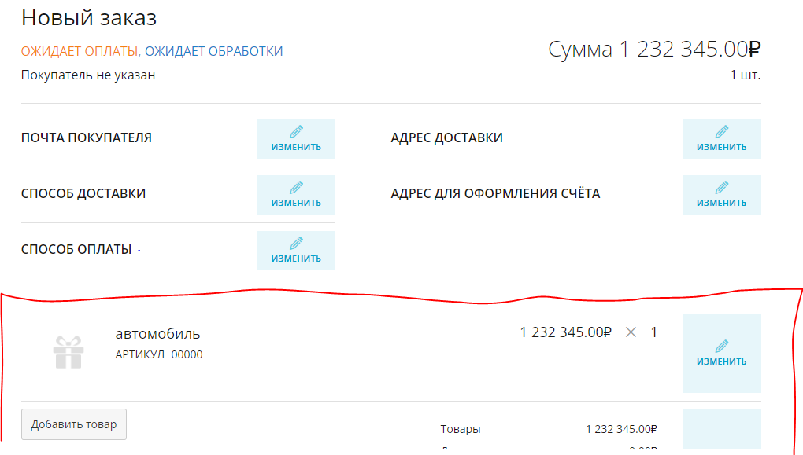 При создании нового заказа, в список товаров автоматически добавляется артикул "00000":

1.4 | Форма "ПОЧТА ПОКУПАТЕЛЯ"
1.4.1 | Отрытие формы ввода e-mail по активации поля "Изменить" ЛКМ | PASSED
1.4.2 | Отрытие формы ввода e-mail при выборе и активации поля "Изменить" с помощью клавиатуры | FAILED | Элемент страницы недоступен для выбора с клавиатуры
1.4.3 | Наличие подсказки(шаблона) по вводу e-mail | FAILED | Отсутствует сноска или placeholder с примером текста, вводимого в поле. Также заголовок блока не полно описывает то, что нужно вводитьв поле
1.4.4 | Невалидные данные не принимаются | PASSED | Возможно стоит ввести ограничение на длину домена почты
1.4.5 | При вводе некорректных данных появляется подсказка по заполению | FAILED
1.4.6 | Добавление количества символов больше, чем максимаьная длина поля (255) | PASSED | поле ввода не дает ввести большее кол-во символов, также см. п. 1.4.4

1.5 | Форма "СПОСОБ ДОСТАВКИ"
1.5.1 | Отрытие формы выбора способа доставки по активации поля 'Изменить' ЛКМ | PASSED
1.5.2 | Отрытие формы способа доставки при выборе и активации поля "Изменить" с помощью клавиатуры | FAILED | Элемент страницы недоступен для выбора с клавиатуры
1.5.3 | Наличие подсказки по выбору способа доставки | FAILED | Отсутствует сноска или placeholder с подсказкой о взаимодействия с выпадающим списком
1.5.4 | Выбор и активация пустого поля с выпадающим списком c помощью ЛКМ | PASSED
1.5.5 | Выбор и активация пустого поля с выпадающим списком c помощью клавиатуры | FAILED | выбор элемента клавишей TAB происходит, но по нажатии клавиши Enter выпадающий список не появляется
1.5.6 | Невалидные данные не принимаются | FAILED | Принимаются любые символы, сохранаяются сочетания символов отличные от представленных в списке.
1.5.7 | При вводе некорректных данных появляется подсказка по заполению | FAILED
1.5.8 | Фильтрация списка при вводе символов в поле | PASSED | 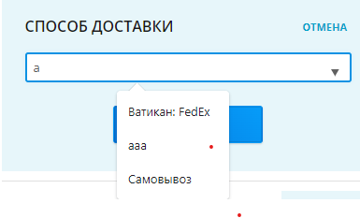 При вводе строки происходит фильтрация по наличию данной строки в вариантах списка, независимо от положения. Например:
1.5.9 | Доступность выпадающего списка при заполненом поле | FAILED | При вводе в поле строки, не содержащайся в варантах выпадающего списка или вводе (выборе) полного имени варанта из списка - список становится недоступен
1.5.10 | Корректность отображения положения списка на странице | PASSED | Список отображается сверху или снизу поля ввода в завиимоти от его положения на экране
1.5.11 | Закрытие (Сворачивание) списка при клике вне области поля | PASSED
1.5.12 | Закрытие (Сворачивание) списка при наведении (без клика) курсора в другие области страницы | FAILED | 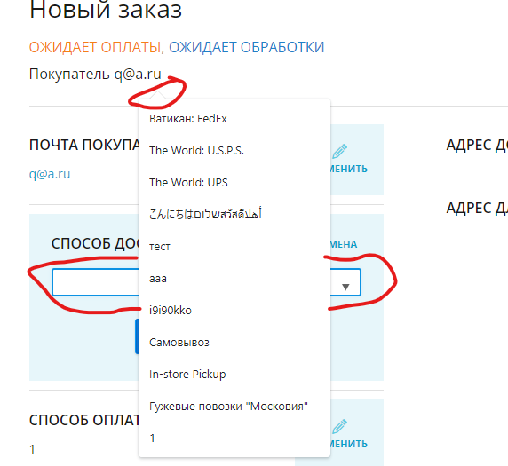 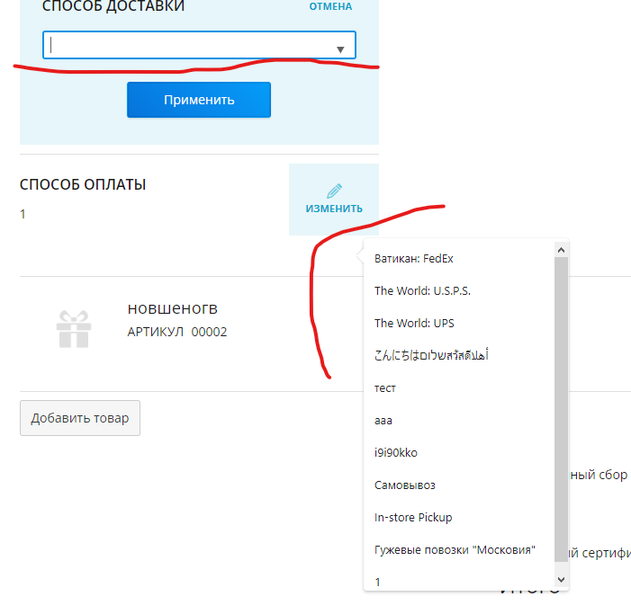 В браузере GoogleChrome v. 108.0.5359.125 открытый список сохраняет свое абсолютное положение на экране при уведении курсора мыши за пределы поля ввода или самогос писка, а также при прокручивании страницы. | 1. Перейти на вкладку "Редактор заказов" В браузере GoogleChrome v. 108.0.5359.125 2. Нажать на кнопку "Новый заказ" или на добавленный ранее заказ 3. В поле "СПОСОБ ДОСТАВКИ" нажать ИЗМЕНИТЬ 4. Вызвать выпадающий список 5. Прокрутить страницу вверх или вниз Рез. Список будет сохранять свое положение на экране, перекрывая другие элементы
1.5.13 | Доступность элементов выпадающего списка с клавиатуры | PASSED
1.5.14 | Отображение данных после заполнения формы | PASSED | Hint: возможно необходимо добавить модерацию при добавлении пользователем способов доставки, или предоставлять готовый список для добавления в магазин
1.5.15 | После заполнения данные отображаются | PASSED
1.5.16 | Добавление количества символов больше, чем максимаьная длина поля (255) | FAILED | В поле ввода можно ввести 257 символов
1.5.17 | Отметка об бязательности заполнения поля | FAILED | форма не допускает пустого поля, но отметки (и предупреждения) об обязательности заполения нет

1.6 | Форма "СПОСОБ ОПЛАТЫ"
1.6.1 | Отрытие формы ввода способа оплаты по активации поля "Изменить" ЛКМ | PASSED
1.6.2 | Отрытие формы ввода способа оплаты при выборе и активации поля "Изменить" с помощью клавиатуры | FAILED | Элемент страницы недоступен для выбора с клавиатуры
1.6.3 | Наличие подсказки(шаблона) по вводу | FAILED | Отсутствует сноска или placeholder с примером текста, вводимого в поле. Поле принимает все буквы киррилицы и латиницы, а также специальные символы. Возможно стоит добавить выпадающий список с варинтами выбора для данного поля
1.6.4 | Запрет на ввод пустой строки/пробела | PASSED
1.6.5 | Отметка об бязательности заполнения поля | FAILED | форма не допускает пустого поля, но отметки (и предупреждения) об обязательности заполения нет
1.6.6 | Ограничение количества символов (длина поля = 255) | PASSED
1.6.7 | Отображение данных после заполнения формы | PASSED

1.7 | Форма "Адрес доставки" / "Адрес для оформления счета"
1.7.1 | Отправка формы с путыми полями | PASSED | Отправка пустой формы невозможна
1.7.2 | Отметки/подсказки об бязательности заполнения поля | FAILED | Форма имеет 3 неотмеченных поля, обязательных для заполнения. При отправке пустой формы, эти формы выделяются красным цветом, но подсказки по обязательности их заполнения нет
1.7.3 | Доступность выбора полей с клавиатуры | PASSED
1.7.4 | Запрет на ввод буквенных и/или специальных значений (кроме "+-()") в поля "Индекс" и "Телефон" | FAILED | 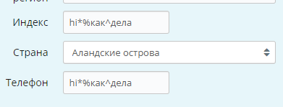 Все поля, включая "Индекс" и "Телефон" принимают буквенные, числовые и специальные символы
1.7.5 | Выпадающее меню поля "Страна"
 | Появление списка по активации поля | PASSED
 | Ввод названия страны вручную | FAILED | Ввод недоступен. При вводе символы не отображаются в поле, но выбираются элементы списка в соответветствии с набираемыми символами. Также это зависит от скорости набора символов: набор обнуляется через ~2 сек
 | Доступность выбора варинтов из списка с клавиатуры | PASSED
 | Сворачивание выпадающего меню по прекращении работы с полем | PASSED
 | Активация формы "ИСПОЛЬЗОВАТЬ ДЛЯ ПЛАТЕЖА АДРЕС ДОСТАВКИ" | PASSED | Заголовок формы также меняется на "АДРЕС ПЛАТЕЛЬЩИКА И ДОСТАВКИ", адрес плательщика может отличаться от адреса для оформления счета
 | Активация формы "АДРЕС ПОКУПАТЕЛЯ ОТЛИЧАЕТСЯ ОТ АДРЕСА ДОСТАВКИ" | PASSED | При активации данной опции форма "АДРЕС ДЛЯ ОФОРМЛЕНИЯ СЧЁТА" автоматически заполняется данными из формы "АДРЕС ДОСТАВКИ", которые НЕ ОТЛИЧАЮТСЯ

1.8 | Форма добавления товаров в заказ
1.8.1 | Использование поля "АРТИКУЛ" для добавления товара (при остальных пустых полях) | PASSED
1.8.2 | Использование поля "АРТИКУЛ" для добавления товара (при остальных заполненых полях) | FAILED | При заполении поля "АРТИКУЛ" данные в полях не обновляются. Например на приведеном скриншоте, артикул "00000" должен соответствовать товару "автомабиль" со стоимостью "1 232 345.00₽"
1.8.3 | Наличие описания (подсказок) к имеющимся полям | FAILED | Описание есть только у поля "АРТИКУЛ"
1.8.4 | Ввод нечисловых значений в поля стоимости и количества товара | PASSED | Поле стоимости также принимает символ "e"(латинская раскладка) при использвании в качестве "^10"
1.8.5 | Очистка поля добавленных товаров | FAILED | 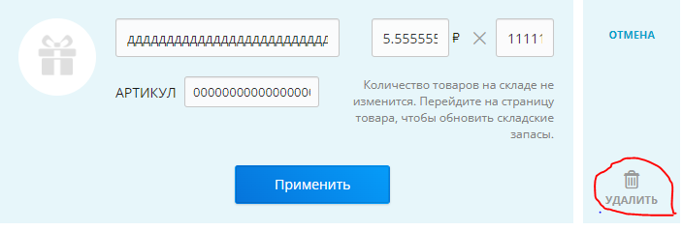 Отсутствует функция очистки выбраных товаров, также нет возможности удалить удинственный выбранный товар (иконка удаления неактивна)
1.8.6 | Добавление большого количества (10 и более) символов в поля ввода | FAILED | Поле ввода количества товаров принимает не более 9 символов, поле ввода стоимости преобразует большое количество символов в экспоненциальную запись, максимальная длина полей "АРТИКУЛ" и наименования товара установлена в 255 символов, при этом их большое количество влияет на отображение карточки товара

1.9 | Форма расчета суммы стоимости добавленных товаров
1.9.1 | Недоступность ввода нечисловых значений в имеющиеся поля | PASSED | Возможен ввод символа "e" (см. п. 1.8.4)
1.9.2 | Проверка расчета итоговой стоимости заказа | FAILED | 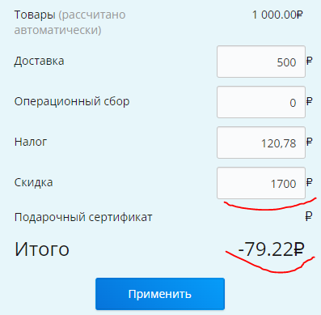 При вводе суммы скидки большей чем итоговая сумма выводится отрицательное значение. Возможно необходима соответсвующая проверка для поля ввода скиди

1. 10 | Предупреждение о наличии несохраненных данных, при переходе со страницы | PASSED
1.11 | Невозможность сохранить пустую карточку заказа | FAILED | Возможно создать пустой заказ заполнив только поле ввода Email (пустая выборка товаров невозможна, см п. 1.3 и п. 1.8.5)
1.12 | Невозможность сохранить карточку с отрицательной суммой заказа | FAILED
1.13 | Создание/Изменение заказа происходит по защищенному протоколу | PASSED | При создании/изменении заказа отображается secret_token, передаваемый методом OPTIONS на сервер
1.14 | Отсутствие грамматических/лексических ошибок | PASSED
1.15 | Соответствие элементов общему стилю страницы | PASSED
Hint | Отсутствует возможность изменения статуса заказа в окне редактирования

2 | Стартовая страница "Редактор заказов"

2.1 | Поле поиска заказов
2.1.1 | Возможность выбора поля поиска с помощью клавиатуры | FAILED | выбор элемента недоступен, поиск по нажатии клавиши Enter работает
2.1.2 | Наличие описания критериев поиска | PASSED | Размытая формулировка "… и другим деталям"
2.1.3 | Ввод пустого поискового запроса | PASSED | По пустому запросу возвращается список всех заказов
2.1.4 | Возможность очистки поля ввода поискового запроса | FAILED | Очистка поля ввода возможна только с клавитуры (клавишей Del - при выделении всех символов, и Backspace - при удалении по 1 символу), а также с помощью функции "Вырезать" при выделении элементов с помощью курсора
2.1.5 | Поиск по критерию "номер" | PASSED | При вводе полного номера заказа открывается его карточка, при вводе первых цифр номера заказа вовращаются соответствующие заказы. При вводе, например последних 2-х цифр номера заказа, данный заказ отсутствует в результатах поиска (при этом выводятся заказы имеющие набранное сочетание цифр в каких либо полях - количестве, названии товара, суммы заказа итд)
2.1.6 | Поиск по другим критериям заказов | FAILED | 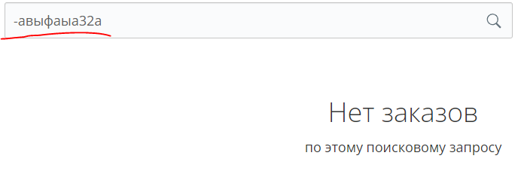 При вводе значения критерия в котором есть спецсимвол в строку поиска, соответствующий заказ не оттображается. Например: При вводе части значения критерия без спецсимвола поиск происходит корректно
2.1.7 | Поиск не возвращает список заказов при SQL инъекциях в поле ввода | FAILED | 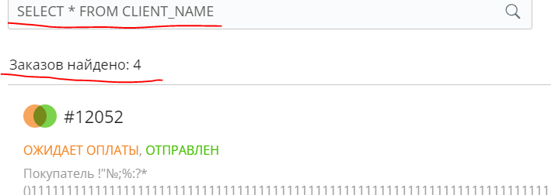 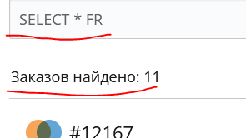 При вводе синтаксиса SQL-запроса отображаются заказы (текста запроса в их значениях критериев нет)

2.2 | Отображение сумм заказов на странице | FAILED | При большом количестве символов (количество зависит в т.ч от разрешения экрана) в контейнере содержащем имя покупателя, контейнер содержащий, сумму заказа и количество товаров "выталкивается" за пределы экрана
2.3 | Отображение даты и времени создания заказа | FAILED | 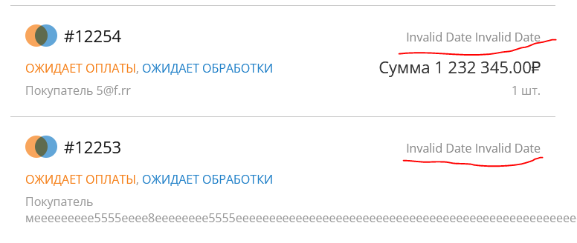 Не отображаются время и дата в браузере MozillaFirefox 108.0

Проверки проводились в браузерах GoogleChrome v. 108.0.5359.125 и MozillaFirefox v. 108.0. Проверки имеют одинаковый Status для обоих браузеров, если конкретныый не указан в Description

